상품제안서
컬러에코백지퍼(네이비) | 상품코드: F21416

 |  |  |  |  |  |  | 02-412-0044 | www.easy1.co.kr
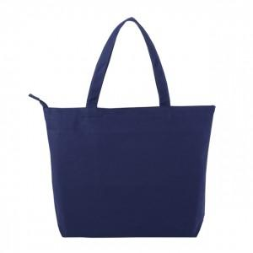

【상세/제작정보】 | 1박스: 50개입

【인쇄/포장옵션】 | 실크 / OPP(비닐)

【공급단가】 | 수량 | 100~ | 300~ | 500~ | 1,000~ | 3,000~
*VAT별도 | 단가 | 7,700원 | 7,420원 | 7,150원 | 6,870원 | 6,600원

【상품 URL】 | http://www.easy1.co.kr/src/goods_detail.php?gdno=21416

